Presencia UNACH
Presencia UNACH 2016

Dependencias de Educación Superior (DES) |  |  |  |  |  |  |  |  |  | Regiones Socioeconómicas
 |  |  | Unidades Académicas (UA) |  |  |  |  |  | Municipios
 |  |  | Facultades | Escuelas | Centros | Institutos | Coordinación
 |  |  |  |  |  |  |  |  |  | 13
9 |  |  | 16 | 12 | 6 | 2 | 1 |  | 20

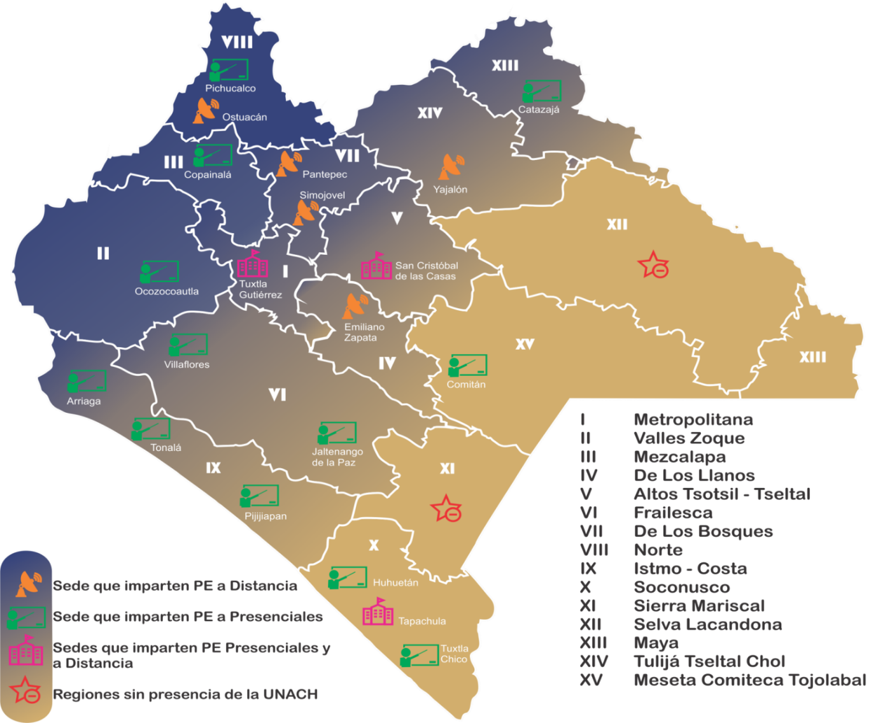
Fuente: Dirección de General de Planeación, UNACH.

 | Oferta educativa por Nivel, Programas Educativos (PE) y Planes de Estudio 2016

 |  |  |  |  |  | Programas educativos |  | Planes de estudio
 |  | Nivel

 |  | Licenciatura

 |  |  | Presencial |  |  | 69 |  | 47

 |  |  | A distancia |  |  | 10 |  | 10
 |  | Posgrado

 |  |  | Especialidad |  |  | 14 |  | 14

 |  |  | Especialidad modalidad virtual |  |  | 1 |  | 1

 |  |  | Maestría |  |  | 30 |  | 25

 |  |  | Maestría modalidad virtual |  |  | 1 |  | 1

 |  |  | Doctorado |  |  | 10 |  | 8

 |  | Total |  |  |  | 135 |  | 106

Estudiantes deptolenguas SC ENE
Población escolar del departamento de lenguas San Cristóbal de Las Casas
Enero - Junio 2017

Idioma/Lenguas | Alumno UNACH |  |  | Personal UNACH |  |  | Particulares |  | Subtotal |  | Total

 | M | F |  | M | F |  | M | F | M | F

Alemán | 2 | 0 |  | 1 | 0 |  | 4 | 3 | 7 | 3 | 10
Francés | 8 | 1 |  | 1 | 0 |  | 6 | 3 | 15 | 4 | 19
Inglés | 252 | 254 |  | 9 | 3 |  | 227 | 136 | 488 | 393 | 881
Italiano | 3 | 3 |  | 2 | 0 |  | 6 | 4 | 11 | 7 | 18
Tzotzil | 17 | 6 |  | 0 | 0 |  | 5 | 10 | 22 | 16 | 38
Tzeltal | 3 | 3 |  | 0 | 0 |  | 1 | 4 | 4 | 7 | 11
Chino Mandarín | 0 | 0 |  | 0 | 0 |  | 0 | 0 | 0 | 0 | 0

Total | 285 | 267 | 0 | 13 | 3 | 0 | 249 | 160 | 547 | 430 | 977

Fuente: Dirección de Servicios Escolares, UNACH.

Estudiantes deptolenguas SC JUL
Población escolar del departamento de lenguas San Cristóbal de Las Casas
Julio - Diciembre 2017

Idioma/Lenguas | Alumno UNACH |  | Personal UNACH |  | Particulares |  | Subtotal |  | Total

 | M | F | M | F | M | F | M | F

Alemán | 3 | 0 | 3 | 0 | 5 | 0 | 11 | 0 | 11
Francés | 4 | 7 | 1 | 1 | 10 | 10 | 15 | 18 | 33
Inglés | 280 | 261 | 8 | 4 | 226 | 121 | 514 | 386 | 900
Italiano | 2 | 7 | 3 | 0 | 4 | 6 | 9 | 13 | 22
Tzotzil | 9 | 10 | 1 | 0 | 8 | 13 | 18 | 23 | 41
Tzeltal | 2 | 2 | 0 | 0 | 2 | 2 | 4 | 4 | 8
Chino Mandarín | 0 | 0 | 0 | 0 | 0 | 0 | 0 | 0 | 0

Total | 300 | 287 | 16 | 5 | 255 | 152 | 571 | 444 | 1,015

Fuente: Dirección de Servicios Escolares, UNACH.

Estudiantes deptolenguas TP ENE
Población escolar del departamento de lenguas Tapachula
Enero - Junio 2017

Idioma/Lenguas | Alumno UNACH |  |  | Personal UNACH |  |  | Particulares |  | Subtotal |  | Total

 | M | F |  | M | F |  | M | F | M | F

Francés | 42 | 87 |  | 3 | 1 |  | 13 | 4 | 58 | 92 | 150
Inglés | 924 | 877 |  | 7 | 1 |  | 1,219 | 745 | 2,150 | 1,623 | 3,773

Total | 966 | 964 | 0 | 10 | 2 | 0 | 1,232 | 749 | 2,208 | 1,715 | 3,923

Fuente: Dirección de Servicios Escolares, UNACH.

Estudiantes deptolenguas TP JUL
Población escolar del departamento de lenguas Tapachula
Julio - Diciembre 2017

Idioma/Lenguas | Alumno UNACH |  |  | Personal UNACH |  |  | Particulares |  | Subtotal |  | Total

 | M | F |  | M | F |  | M | F | M | F

Francés | 49 | 94 |  | 2 | 2 |  | 36 | 7 | 87 | 103 | 190
Inglés | 991 | 870 |  | 7 | 1 |  | 1,483 | 543 | 2,481 | 1,414 | 3,895

Total | 1,040 | 964 | 0 | 9 | 3 | 0 | 1,519 | 550 | 2,568 | 1,517 | 4,085

Fuente: Dirección de Servicios Escolares, UNACH.

Estudiantes deptolenguas TX ENE
Población escolar del departamento de lenguas Tuxtla
Enero - Junio 2017

Idioma/Lenguas | Alumno UNACH |  |  | Personal UNACH |  |  | Particulares |  |  | Subtotal |  |  | Total

 | M | F |  | M | F |  | M | F |  | M | F

Alemán | 49 | 36 |  | 11 | 8 |  | 77 | 62 | 0 | 137 | 106 |  | 243
Francés | 129 | 154 |  | 28 | 12 |  | 75 | 81 | 0 | 232 | 247 |  | 479
Inglés | 1,481 | 1,174 |  | 132 | 43 |  | 668 | 596 | 0 | 2,281 | 1,813 |  | 4,094
Italiano | 18 | 18 |  | 8 | 6 |  | 23 | 31 | 0 | 49 | 55 |  | 104
Chino Mandarín | 3 | 5 |  | 2 | 0 |  | 15 | 11 | 0 | 20 | 16 |  | 36

Total | 1,680 | 1,387 | 0 | 181 | 69 | 0 | 858 | 781 | 0 | 2,719 | 2,237 | 0 | 4,956

Fuente: Dirección de Servicios Escolares, UNACH.

Estudiantes deptolenguas TX JUL
Población escolar del departamento de lenguas Tuxtla
Julio - Diciembre 2017

Idioma/Lenguas | Alumno UNACH |  |  | Personal UNACH |  |  | Particulares |  |  | Subtotal |  | Total

 | M | F |  | M | F |  | M | F |  | M | F

Alemán | 36 | 37 |  | 10 | 9 |  | 84 | 67 | 0 | 130 | 113 | 243
Francés | 121 | 184 |  | 27 | 9 |  | 79 | 88 | 0 | 227 | 281 | 508
Inglés | 1,724 | 1,305 |  | 135 | 54 |  | 699 | 631 | 0 | 2,558 | 1,990 | 4,548
Italiano | 23 | 15 |  | 8 | 3 |  | 38 | 36 | 0 | 69 | 54 | 123
Chino Mandarín | 4 | 7 |  | 3 | 2 |  | 16 | 20 | 0 | 23 | 29 | 52

Total | 1,908 | 1,548 | 0 | 183 | 77 | 0 | 916 | 842 | 0 | 3,007 | 2,467 | 5,474

Fuente: Dirección de Servicios Escolares, UNACH.

Estudiantes depto lenguas ENE
Población escolar de lenguas por departamentos y tipo de alumno
Enero - Junio 2017

Departamentos
Tipo de alumno | Tuxtla |  | Tapachula |  | San Cristóbal de Las Casas |  | Subtotal
 |  |  |  |  |  |  |  |  | Total
 | M | F | M | F | M | F | M | F
Alumnos UNACH | 1,680 | 1,387 | 966 | 964 | 285 | 267 | 2,931 | 2,618 | 5,549 | 3,067 | 1,930 | 552
Personal UNACH | 181 | 69 | 10 | 2 | 13 | 3 | 204 | 74 | 278 | 250 | 12 | 16
Particulares | 858 | 781 | 1,232 | 749 | 249 | 160 | 2,339 | 1,690 | 4,029 | 1,639 | 1,981 | 409

Total | 2,719 | 2,237 | 2,208 | 1,715 | 547 | 430 | 5,474 | 4,382 | 9,856

Fuente: Dirección de Servicios Escolares, UNACH.

Estudiantes depto lenguas JUL
Población escolar de lenguas por departamentos y tipo de alumno
Julio - Diciembre 2017

Departamentos
Tipo de alumno | Tuxtla |  | Tapachula |  | San Cristóbal de Las Casas |  | Subtotal
 |  |  |  |  |  |  |  |  | Total
 | M | F | M | F | M | F | M | F
Alumnos UNACH | 1,908 | 1,548 | 1,040 | 964 | 300 | 287 | 3,248 | 2,799 | 6,047 | 3,456 | 2,004 | 587
Personal UNACH | 183 | 77 | 9 | 3 | 16 | 5 | 208 | 85 | 293 | 260 | 12 | 21
Particulares | 916 | 842 | 1,519 | 550 | 255 | 152 | 2,690 | 1,544 | 4,234 | 1,758 | 2,069 | 407

Total | 3,007 | 2,467 | 2,568 | 1,517 | 571 | 444 | 6,146 | 4,428 | 10,574

Fuente: Dirección de Servicios Escolares, UNACH.

Ingresos fuente financiamiento
Ingresos por fuentes de financiamiento
2017

Concepto |  | Monto

Subsidio Federal Ordinario |  | $986,350,216.00 | 986,350,216.00 | Subsidio Federal Ordinario
Subsidio Extraordinario Federal |  | 312,154,977.00 | 312,154,977.00 | Subsidio Extraordinario Federal
 | Fondo de Amp. y Div. de la Oferta Educativa en Educ. Superior de la UPE | 0.00 | 0.00 | Subsidio Estatal Ordinario
 | Fondo de apoyo para Saneamiento Financiero | 0.00 | 146,382,468.00 | Ingresos Propios
 | Fondo para el Reconocimiento de Plantillas | 0.00 | 33,619,027.00 | Otras aportaciones (Convenios Concertados)
 | Fondo para Elevar la Calidad de la Educ. Superior de la UPE | 0.00 | 2,024,519.00 | Donativos
 | Fondo de Aportaciones Múltiples | 24,061,795.00 | 0.00 | Otros ingresos y beneficios
 | Fondo para la Carrera Docente | 6,382,688.00
 | Fondo del Sur-Sureste (FONSUR) | 0.00
 | Fondo Expansión de la Oferta Educativa en Educación Media Superior y Superior | 4,580,380.00
 | Fondo de Fortalecimiento Financiero | 128,679,869.00
 | Programa para la Inclusión y la Equidad Educativa | 0.00
 | Fondo PRODEP | 1,371,184.00
 | Fondo PFCE | 27,117,842.00
 | Programa de apoyo para el desarrollo de la Educación Superior (PADES | 1,155,000.00
 | Fondo para Reformas Estructurales | 246,584.00
 | Subsidio Ordinario 2016 | 7,178,827.00
 | Apoyo a Centro y Organizaciones de Educación U080 | 37,345,859.00
 | Subsidio Extraordinario (Compensación ISR 2016) | 74,034,949.00
Subsidio Estatal Ordinario

Fuente de financiamiento
Subsidio Federal Ordinario | 700907064.07
Subsidio Federal Extraordinario | 247185639.4
Subsidio Estatal Ordinario | 223534366.8
Subsidio Estatal Extraordinario | 16644184.21
Ingresos Propios | 135190162.14
Donativos | 4807000
Otras Aportaciones | 177288879.28
Ingresos Propios |  | 146,382,468.00
Otras aportaciones (Convenios Concertados) |  | 33,619,027.00
Donativos |  | 2,024,519.00
Otros ingresos y beneficios |  | 0.00
Total |  | $1,480,531,207.00

Fuente: Dirección de Programación y Presupuesto, UNACH.

Presupuesto autorizado_devengad
Presupuesto autorizado y devengado por función
2017

 | Función | Autorizado | Devengado

 | Docencia | $678,877,932.00 | $670,227,076.00 | $678,877,932.00 | $670,227,076.00
 | Investigación | 33,234,047.00 | 23,811,976.00 | $33,234,047.00 | $23,811,976.00
 | Extensión | 49,492,782.00 | 48,445,469.00 | $49,492,782.00 | $48,445,469.00
 | Apoyo académico | 218,346,436.00 | 195,074,813.00 | $218,346,436.00 | $195,074,813.00
 | Apoyo institucional | 276,555,253.00 | 274,721,413.00 | $276,555,253.00 | $274,721,413.00
 | Operación y mantenimiento de la planta física | 409,026,570.00 | 392,167,907.00 | $409,026,570.00 | $392,167,907.00

 | Total | $1,665,533,020.00 | $1,604,448,654.00

Fuente: Dirección de Programación y Presupuesto, UNACH.

subsidio federal y estatal
Integración del subsidio federal y estatal
2017

 | Tipo de ingreso | Federal | Estatal | Total

 | Ordinario | $986,350,216.00 | $185,001,811.00 | $1,171,352,027.00 | Federal | Estatal
 |  |  |  |  | $1,224,470,244.00 | $259,036,760.00
 | Extraordinario | 238,120,028.00 | $74,034,949.00 | 312,154,977.00

 | Total | $1,224,470,244.00 | $259,036,760.00 | $1,483,507,004.00

Fuente: Dirección de Programación y Presupuesto, UNACH.

